Por qué inadmitimos
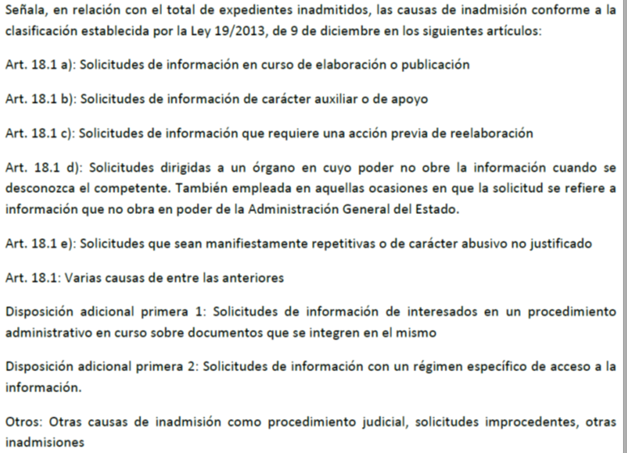
¿Por qué se inadmiten solicitudes?
Inadmisiones por causa (Nota 1) | Número | Porcentaje
Art. 18.1 | 309 | 5.51%
Art. 18.1 a | 399 | 7.12%
Art. 18.1 b | 215 | 3.83%
Art. 18.1 c | 765 | 13.64%
Art. 18.1 d | 1,300 | 23.19%
Art. 18.1 e | 840 | 14.98%
D.A 1ª 1 | 414 | 7.38%
D.A.1ª 2 | 1,259 | 22.45%
Otros | 106 | 1.89%
Total | 5,607 | 100.00%

Nota 1:

Por qué denegamos
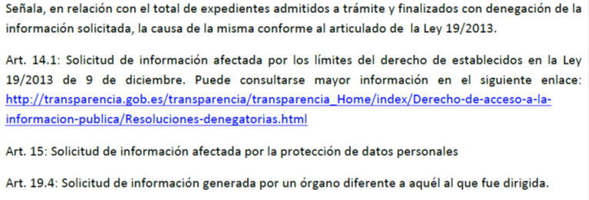
¿Por qué, en ocasiones se deniega el acceso?
Denegaciones por artículo | Número | Porcentaje
Art. 14.1 | 573 | 68.87%
Art. 15 | 156 | 18.75%
Art. 19.4 | 103 | 12.38%
Total | 832 | 100.00%

Nota

